电器家具明细
商品 | 空间位置 | 类型 | 品牌型号 | 缩略图 | 尺寸（宽，深，高），mm | 渠道 | 报价 | 数量 | 总价 | 链接 | 选购说明 | 实付 | 售后 | 安装费用
电热水器 | 卫生间 | 电器 | 海尔（Haier）60升电热水器3000W变频速热6倍增容一级能效智能手机APP控制遥控预约EC6003-JT1(U1)京品家电【3000W变频】智能抑菌 6倍增容 | 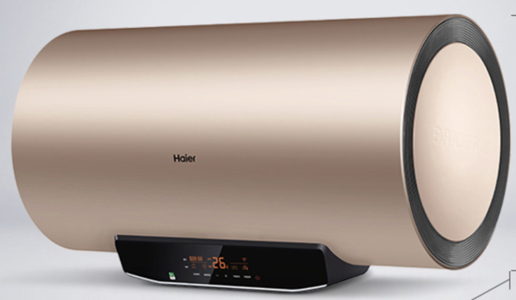 | 810，440，490 | 京东，海尔京东自营旗舰店 | 1499 | 2 | 2998 | https://item.jd.com/100003859066.html | 【双十二】-100*2
燃气热水器 | 厨房室内 | 电器 | 海尔燃气热水器JSQ31-16R5BW |  | 390，160，600 | 京东，海尔热水器隆阳专卖店 | 2999 | 1 | 2999 |  | TODO: 收货好评返200， 晒单赠品三选一(海尔熨烫机，红三角电饭锅，美菱电炒锅)，师傅上门安装时退还设计费30 | 3029 | 延迟送货（3月15号），保价30天，整机八年保修，免费上门，免费换零件，服务电话4006-999-999
洗衣机 | 长卫生间 | 电器 | 海尔（Haier）滚筒洗衣机全自动 高温除菌 微蒸汽除螨防皱10KG洗烘一体变频EG100HB129S【微蒸汽空气洗蒸衣塑型】 |  | 595，650，850 | 京东，海尔京东自营旗舰店 | 2999 | 1 | 2999 | https://item.jd.com/100012295086.html#crumb-wrap | 【双十二】-100
冰箱 | 餐厅 | 电器 | 松下（Panasonic）303升三门冰箱 一级能效 小京鱼智能 银离子抗菌 自动制冰宽幅变温NR-JS30AX1-W 白色 |  | 600，650，1900 | 京东，松下冰箱京东自营旗舰店 | 4390 | 0 | 0 | https://item.jd.com/100007742413.html#none | 【双十二】-600，3790可以拿下；赠品回血：- | 0 | 送三年延保
冰箱 | 餐厅 | 电器 | 海尔冰箱十字对开门风冷无霜四门冰箱双变频大容量冰箱405升新国标一级能效阻氧干湿分储母婴专属空间 |  | 700，675，1775 | 京东，海尔家电智选旗舰店 | 3499 | 1 |  |  | TODO: 收货晒图送赠品（茶吧机） | 3489 | 延迟送货（需要时提前联系商家），保价360天，整机一年，主件三年，送十年电机延保卡
抽油烟机+灶台 | 厨房 | 电器 | 美的（Midea）J58+Q70-T 油烟机 侧吸抽油烟机 烟灶套装 WiFi智控 家用吸油烟机 燃气灶 （天然气）【20㎡挥手烟机5.0KW六爪灶-天】 | 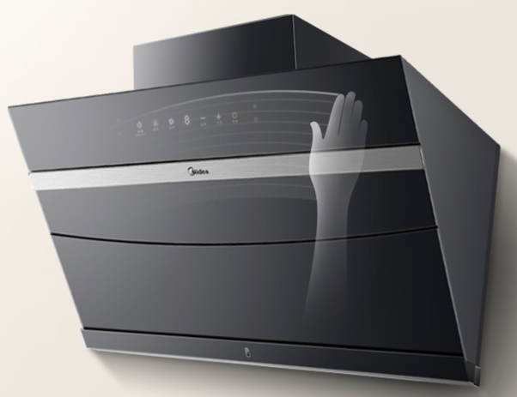 | 【抽油烟机】-【机体尺寸】898，404，636（429+207）【安装尺寸】宽915 【灶台】-【面板尺寸】760，445，145 【开孔尺寸】645，340，R20 | 京东，美的京东自营官方旗舰店 | 2399 | 1 | 2399 | https://item.jd.com/100013700218.html#crumb-wrap | 【双十二】-100
抽油烟机+灶台 | 厨房 | 电器 | 方太JQD6T+HT8BE.S(天然气)油烟机燃气灶20大风量一键启动巨焰大火力新灶 |  |  | 京东 | 3599 | 1 | 3599 |  |  | 3599 | 保修5年 | 免费，辅材按实际情况收费
蒸烤一体机 | 厨房 | 电器 | 美的（Midea）伯爵 蒸汽烤箱 嵌入式电蒸箱电烤箱 家用大容量蒸烤一体机TQN34FBJ-SA | 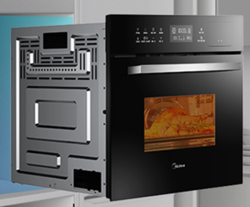 | 【外形尺寸】595，525，454【开孔尺寸】560，550，450 | 京东，美的京东自营官方旗舰店 | 3499 | 0 | 0 | https://item.jd.com/4315566.html#crumb-wrap | 需要有通风孔和底座通风孔； 【双十二】-500
洗碗机 | 厨房 | 电器 | 美的（Midea）8套 嵌入式 家用洗碗机 WIFI智控 银离子抑菌 20min超快洗 台式刷碗机D18【8套台嵌两用】20min超快洗 | 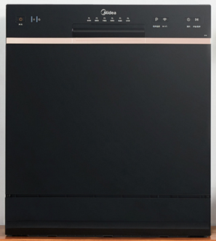 | 550，500，590 | 京东，美的京东自营官方旗舰店 | 2999 | 1 | 2999 | https://item.jd.com/100012006210.html#crumb-wrap | 【双十二】-500
洗碗机 | 厨房 | 电器 | 美的RX10Pro |  | 600，581，775 | 淘宝，美的合易美专卖店 | 3699 | 1 | 3699 |  | 【双十二】 | 2729 | 整机保修一年，主要零部件（控制面板、电机、电控板、水泵）保修三年 | 0
电视 | 客厅 | 电器 | 小米电视4A 60英寸 L60M5-4A 4K超高清 HDR 内置小爱 2GB+8GB 教育电视 人工智能语音网络液晶平板电视 |  |  | 京东，小米京东自营旗舰店 | 2399 | 0 | 0 | https://item.jd.com/100012354238.html | 【双十二】-200
电视 | 主卧室 | 电器 | 小米电视Redmi A55 55英寸4KHDR超高清人工智能网络液晶教育平板电视红米 L55R6-A |  | 【含边框，不含底座】1237.8，63.9，715.3 | 京东，小米京东自营旗舰店 | 1988 | 0 | 0 | https://item.jd.com/100008697687.html#crumb-wrap | 【双十二】-0
立式空调 | 客厅 | 电器 | 美的（Midea）新一级 智行 智能变频冷暖 3匹客厅圆柱空调立式柜机 KFR-72LW/BP3DN8Y-YH200(1) 【新一级爆款】第四代智清洁 |  | 【室内机】405，405，1775【室外机】940，342，673 | 京东，美的京东自营官方旗舰店 | 5799 | 0 | 0 | https://item.jd.com/100007626997.html#none | 【双十二】-0
壁挂空调1 | 主卧室 | 电器 | 美的（Midea）新一级 i青春II 智能控制 变频冷暖 大 1匹壁挂式空调挂机KFR-26GW/N8XHB1【新一级爆款】第四代智清洁 |  | 【室内机】880，195，295 【室外机】857，328，555 | 京东，美的京东自营官方旗舰店 | 2199 | 0 | 0 | https://item.jd.com/100013853386.html#crumb-wrap | 【双十二】-100
玻璃隔断门1 | 长卫生间 |  |  |  |  |  |  |  | 0
浴缸 | 方卫生间 |  |  |  |  |  |  |  | 0
多层置物架（镜柜左侧） | 长卫生间 |  |  |  |  |  |  |  | 0
镜柜 | 长卫生间 |  |  |  |  |  |  |  | 0
垃圾桶 | 卫生间 |  |  |  |  |  |  | 2 | 0
淋浴花洒 | 卫生间 |  |  |  |  |  |  | 2 | 0
马桶 | 卫生间 | 卫浴 |  |  |  |  |  | 2 | 0
马桶扶手 | 卫生间 |  |  |  |  |  |  | 2 | 0
电热毛巾架 | 卫生间 |  |  |  |  |  |  | 2 | 0
洗漱台盆 | 长卫生间 |  |  |  |  |  |  |  | 0
风暖浴霸 | 卫生间 |  |  |  |  |  |  | 2 | 0
洗漱台一体（台盆，柜体，柜镜） | 方卫生间 |  |  |  |  |  |  |  | 0
洗衣机洗漱台台面 | 长卫生间 |  |  |  |  |  |  |  | 0
折叠桌 | 餐厅 |  |  |  |  |  |  |  | 0
餐椅 | 餐厅 |  |  |  |  |  |  |  | 0
水槽 | 厨房 |  |  |  |  |  |  |  | 0
多人沙发 | 客厅 |  |  |  |  |  |  |  | 0
单人沙发 | 客厅 |  |  |  |  |  |  | 2 | 0
茶几 | 客厅 |  |  |  |  |  |  |  | 0
电动晾衣架 | 客厅 | 电器 |  |  |  |  |  |  | 0
边几1 | 客厅 |  |  |  |  |  |  |  | 0
边几2 | 客厅 |  |  |  |  |  |  |  | 0
落地灯 | 客厅 |  |  |  |  |  |  |  | 0
壁挂灯 | 客厅 |  |  |  |  |  |  |  | 0
前置过滤器 | 厨房 | 厨房用品 |  |  |  |  |  | 1 | 269 |  |  | 269
合计 |  |  |  |  |  |  |  |  | 21961 |  |  | 13115

